Đồ thị con
Nodes | Đặt
Cathy Garcia-Molina | A
Mae Czarina Cruz | B
Zoya Akhtar | C
Ruel S. Bayani | D
Ram Gopal Varma | E
Joyce Bernal | F
Tigmanshu Dhulia | G
Karthik Subbaraj | H
Johnnie To | I
Zhang Chong | J

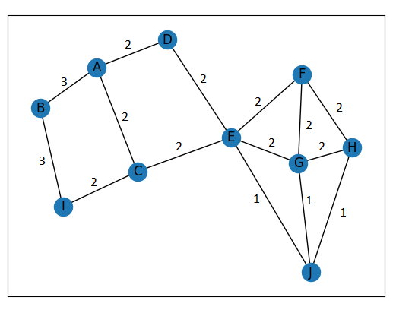
Ma trận có trọng số |  | A | B | C | D | E | F | G | H | I | J
 | A | 0 | 3 | 2 | 2 | 0 | 0 | 0 | 0 | 0 | 0
 | B | 3 | 0 | 0 | 0 | 0 | 0 | 0 | 0 | 3 | 0
 | C | 2 | 0 | 0 | 0 | 2 | 0 | 0 | 0 | 2 | 0
 | D | 2 | 0 | 0 | 0 | 2 | 0 | 0 | 0 | 0 | 0
 | E | 0 | 0 | 2 | 2 | 0 | 2 | 2 | 0 | 0 | 1
 | F | 0 | 0 | 0 | 0 | 2 | 0 | 2 | 2 | 0 | 0
 | G | 0 | 0 | 0 | 0 | 2 | 2 | 0 | 2 | 0 | 1
 | H | 0 | 0 | 0 | 0 | 0 | 2 | 2 | 0 | 0 | 1
 | I | 0 | 3 | 2 | 0 | 0 | 0 | 0 | 0 | 0 | 0
 | J | 0 | 0 | 0 | 0 | 1 | 0 | 1 | 1 | 0 | 0

Ma trận không có trọng số |  | A | B | C | D | E | F | G | H | I | J
 | A | 0 | 1 | 1 | 1 | 0 | 0 | 0 | 0 | 0 | 0
 | B | 1 | 0 | 0 | 0 | 0 | 0 | 0 | 0 | 1 | 0
 | C | 1 | 0 | 0 | 0 | 1 | 0 | 0 | 0 | 1 | 0
 | D | 1 | 0 | 0 | 0 | 1 | 0 | 0 | 0 | 0 | 0
 | E | 0 | 0 | 1 | 1 | 0 | 1 | 1 | 0 | 0 | 1
 | F | 0 | 0 | 0 | 0 | 1 | 0 | 1 | 1 | 0 | 0
 | G | 0 | 0 | 0 | 0 | 1 | 1 | 0 | 1 | 0 | 1
 | H | 0 | 0 | 0 | 0 | 0 | 1 | 1 | 0 | 0 | 1
 | I | 0 | 1 | 1 | 0 | 0 | 0 | 0 | 0 | 0 | 0
 | J | 0 | 0 | 0 | 0 | 1 | 0 | 1 | 1 | 0 | 0

